Инструкция
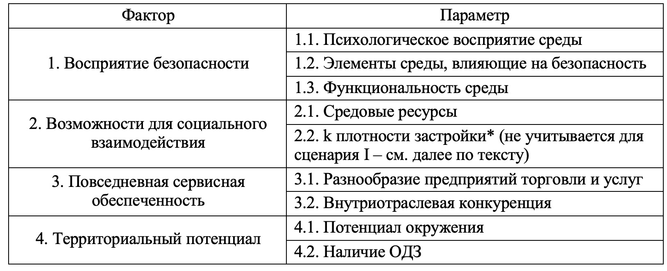
Эта таблица предназначена для использования алгоритма оценки проектов жилых комплексов на разных этапах жизненного цикла и рекомендаций по минимизации потребностно-ценностных дефицитов. Суть метода заключается в способности диагностировать дефициты и формулировать рекомендации по их минимизации пространственными и непространственными мерами. Чтобы узнать конкретные рекомендации по оцененной территории, обратитесь к тексту работы, п "2.5 Рекомендации по минимизации выявленных дефицитов проектов".
Чтобы выявить дефициты территории, отвечайте на вопросы "+" (без кавычек), если утверждение верно, и оставьте поле пустым, если утверджение неверно.
В зависимости от сценария пользования: I сценарий - если ваше техническое задание на строительство ЖК поддается корректировке, и II сценарием, если проект на стадии реализации или уже реализован. Обратитесь к соответствующему листу данного документа
Чтобы узнать конкретные рекомендации по оцененной территории, обратитесь к тексту работы, пункт "2.5 Рекомендации по минимизации выявленных дефицитов проектов".

Ниже Набор факторов и параметров для оценки жилой территории:

